Blad1
...
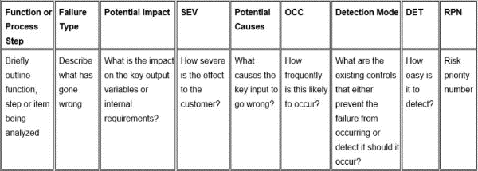
 | Actie resultaten
RPN | Acties | S | O | D | RPN
144 | zorgen voor een dubbele connectie | 8 | 3 | 2 | 48
80 | Maken met hetzelfde materiaal, temperatuur etc. | 8 | 2 | 3 | 48
192 | Nauwkeurig materiaal/ knopje ontwerpen | 8 | 3 | 3 | 72
125 | Meer soldeermateriaal gebruiken | 5 | 5 | 2 | 50
224 | Meer ventileren | 8 | 4 | 3 | 96
120 | Andere schakelmethode | 5 | 3 | 4 | 60
168 | Sterkere bevestiging | 8 | 3 | 3 | 72
210 | Grotere schakelaar met stevigheids ribben | 6 | 5 | 3 | 90
80 | reparaties uitvoeren | 5 | 4 | 2 | 40
0 |  |  |  |  | 0
0 |  |  |  |  | 0
0 |  |  |  |  | 0
0 |  |  |  |  | 0
0 |  |  |  |  | 0
0 |  |  |  |  | 0
0 |  |  |  |  | 0
0 |  |  |  |  | 0
0 |  |  |  |  | 0
0 |  |  |  |  | 0
0 |  |  |  |  | 0
0 |  |  |  |  | 0
...

